공통개념
공통개념
1.설치
타워는 평지 타일에만 설치할 수 있다.
설치할 타워를 선택하고 지형 위에 마우스를 올리면 투명한 타워모양과 타워의 크기를 표시한다.
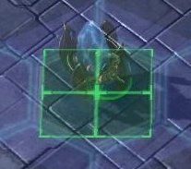
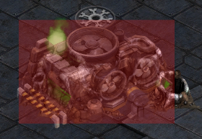

 | 설치할 수 있으면 타워 아래 크기 표시가 초록색 |  |  |  |  |  | 설치할 수 없는 지형이면 아래 크기가 빨간색

설치가 가능한 지형에서 마우스를 좌클릭하면 타워가 즉시 설치된다.

2. 선택
타워 각각은 전부 선택할 수 있다.
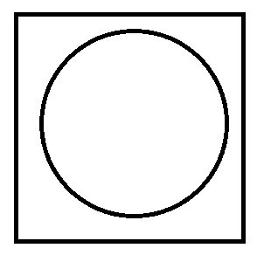
 |  | 마우스 포인터가 설치된 타워 위가 아니라 타워가 설치된 땅 기준으로 클릭 판정이다.
 |  | 타워가 다른 타워를 가리더라도 원하는 타워를 원활히 선택할 수 있게 하기 위함.
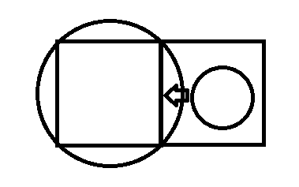

 |  |  |  | 다음과 같은 상황에서 좌클릭을 하게되면 A타워가 아니라 B타워가 선택된다.

원 : 타워
사각형 : 평지 타일 |  | 큰 원 : A타워
 |  | 작은 원 : B타워
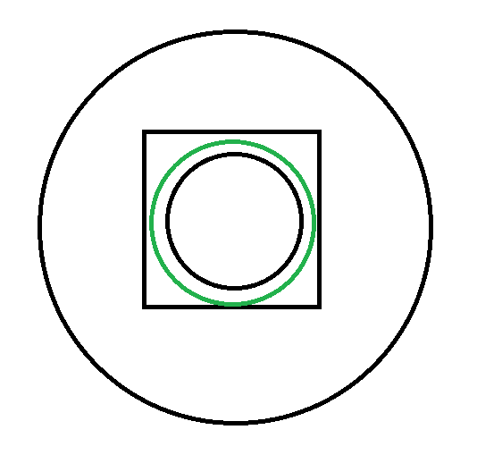
 |  | 화살표 : 마우스 포인터
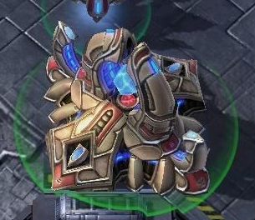
 |  |  | 타워가 선택되면 아래 원으로 표시됨 |  |  |  |  |  | 타워 선택시 나타나는 모양
 |  |  | 원의 테두리 색은 투명도가 있는 초록색(사진처럼)
 |  |  | 타워의 사거리도 같은 방식의 원으로 표시
 |  |  | 사거리 원의 테두리 색은 투명도가 있는 검은색

 |  |  |  |  |  |  | 사각형 : 지형
 |  |  |  |  |  |  | 작은 검은색 원 : 타워
 |  |  |  |  |  |  | 초록색 원 : 타워가 선택된 것을 표시하는 테두리
 |  |  |  |  |  |  | 큰 검은색 원 : 타워의 사거리

타워를 두번 연속 클릭하면 클릭한 타워가 있는 7X7블록 내의 같은 타워가 전부 선택됨
타워를 세번 연속 클릭하면 전 맵의 같은 타워가 전부 선택됨

타워를 선택하면 플레이 화면 아래에 다음과 같은 ui가 표시
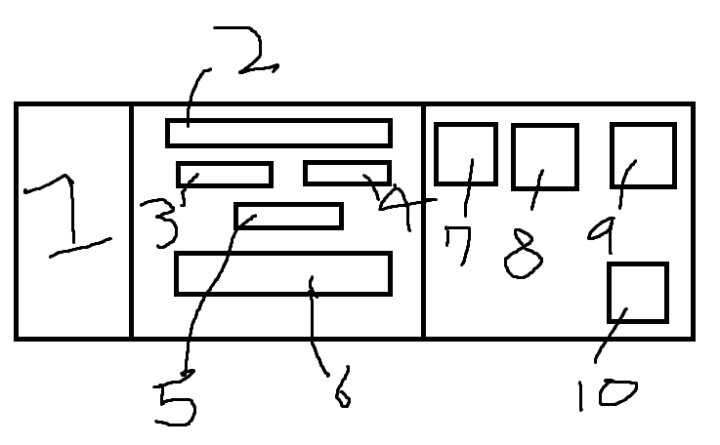

 |  |  |  |  |  | 업그레이드 버튼에 마우스 포인터를 올렸을 때

 |  |  |  |  |  |  |  | 정사각형 : 타워 업그레이드 버튼
 |  |  |  |  |  |  |  | 화살표 : 마우스 포인터
 |  |  |  |  |  |  |  | 직사각형 : 필요한 재화량과 업그레이드 수치가 표시되는 툴팁

 |  |  |  |  |  | 타워 판매 버튼에 마우스 포인터를 올렸을 때

 |  |  |  |  |  |  |  | 정사각형 : 타워 판매 버튼
 |  |  |  |  |  |  |  | 화살표 : 마우스 포인터
1. 타워의 모양 |  |  |  |  |  |  |  | 직사각형 : 판매 가격이 표시되는 툴팁
2. 타워의 이름
3. 타워의 공격력
4. 타워의 공격속도
5. 타워의 속성
6. 타워능력설명
7. 타겟지정버튼
8. 업그레이드 : 위에 마우스를 올리면 필요한 재화량과 업그레이드 수치가 툴팁으로 표시됨
9. 타워 이동
10. 타워 판매 버튼 : 위에 마우스를 올리면 판매 가격이 뜸(ex : 80골드)

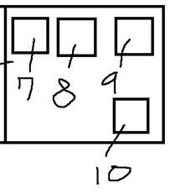
7번 타겟지정버튼을 누를시
 |  | 1. 마우스 포인터가 과녁모양으로 바뀜
 |  | (마우스 포인터가 바뀐 상태에서 몬스터 위에 마우스 포인터를 놓고 좌클릭을 하면 몬스터가 타겟지정이됨)
 |  | 2. 7번 버튼은 체력 우선적 공격 버튼으로 변한다.
 |  | 3. 8번 버튼은 방어구 우선적 공격으로 변한다.
 |  | 4. 9번 버튼은 방어력 높은 적 우선적 공격 버튼으로 변한다.
 |  | 5. 10번 버튼은 타겟 지정 취소 버튼으로 클릭하면 기존 ui로 돌아간다.

3. 공격 또는 능력
기본규칙
 | 1. 사거리 내에 가장 먼저 들어온 적을 공격.
 | 2. 한번 공격대상이 정해지면 대상이 사망하기 전까지 계속 같은 대상을 공격.
 | 3. 공격중에 타겟을 정하면 즉시 타겟으로 공격대상 변경, 혹은 지정한 조건에 맞는 타겟으로 즉시 공격대상 변경
 | 4. 사거리 내에 같은 공격 우선순위의 적이 여러 개라면 가장 높은 공격량을 뽑을 수 있는 대상으로 선정(대상의 사거리 내 체류시간, 잔류 체력 고려)

타겟지정 규칙
 | 1. 타겟 지정 후 사거리 내에 해당하는 대상이 없으면 기존 공격 알고리즘을 따르다 해당되는 대상, 즉 타겟이 사거리에 들어오면 공격대상이 바로 바뀜
 | 2. 우선하는 HP의 종류가 전부 소모되면 타겟 변경
 | 3. 타겟 지정은 타워당 무조건 한 개(대상 1개, 혹은 우선적 공격 1개)
 | 4. 타겟을 지정했을 때 사거리 내에 대상이 들어오기 전에 사망하면 타겟 지정이 풀림

우선적 공격 종류
[몬스터의 체력은 체력과 방어구 두 종류, 방어구가 먼저 소모되며 방어력은 퍼센테이지로 들어오는 공격을 감소시킨다.]
 | 체력 우선적 공격 : 방어구가 없어 바로 체력에 데미지를 줄 수 있는 몬스터를 공격
 | 방어구 우선적 공격 : 방어구를 가진 대상을 우선적으로 공격하며 공격대상의 방어구가 전부 소모되면 방어구를 가진 다른 대상으로 공격 대상이 변경됨
 | 방어력 높은 적 우선적 공격 : 방어력이 제일 높은 대상을 공격

공격 또는 능력 종류는 여러가지
 | 1. 기본 공격 : 단일 대상 공격
 | 2. 범위 공격 : 공격로에 특정 범위만큼 공격(가장 많은 공격량을 뽑을 수 있는 곳으로 공격)
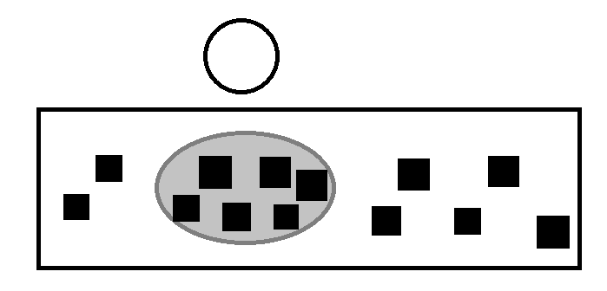
 |  |  |  |  | 투명한 원 : 타워
 |  |  |  |  | 직사각형 : 공격로
 |  |  |  |  | 검은색 정사각형 : 적
 |  |  |  |  | 회색 타원 : 공격 범위

 | 3. 적에게 디버프 : 사거리 내 적에게 해로운 효과 부여 또는 사거리를 지나간 적에게 영구적인(또는 일시적인) 해로운 효과 부여
 | 4. 타워에게 버프 : 사거리 내 타워들에게 이로운 효과 부여
 | 5. 자원 채굴 : 자원 위에 타워 설치(평지 타일에는 설치 불가능), 자원마다 채굴하는데 걸리는 시간(웨이브가 진행되는 동안만 시간이 흐름)이 다르며 다 캐지면 자동으로 자원과 함께 없어짐

타워 속성
 | 1. 기본 : 공격력 만큼 대상에게 데미지를 준다.
 | 2. 방어구 특화 : 방어구에 추가 데미지를 줌(기본 공격력 X 1.XX)
 | 3. 방어력 관통 : 방어력의 감소 계산을 무시하고 고정 데미지를 줌
 | 4. 체력특화 : 체력에 추가데미지(기본 공격력 X 1.XX)

4. 타워 업그레이드
 | 타워의 능력치가 증가한다. (ex : 강화당 타워 공격력 +5 또는 타워 공격속도 +20%, 디버프 스탯 증가…)
 | 채굴 타워는 업그레이드가 존재하지 않는다.
 | 강화 수치는 0(기본), 1, 2, 3, 4, 5(최대)까지 존재

5. 판매
 | 타워를 설치하는데 든 총 비용(설치비용 + 업그레이드 비용)의 XX% 제공

6. 이동
 | 타워를 설치하는데 든 총 비용(설치비용 + 업그레이드 비용)의 XX%를 지불하고 타워를 원하는 위치로 이동
 | 이동버튼을 누르면 설치된 타워가 설치할때처럼 투명해지지만 기능은 정상 작동한다.
 | 타워를 설치할 때 처럼 지형 위에 마우스를 올리면 투명한 타워모양과 타워의 크기를 표시한다.
 | 이동이 가능한 곳에서 좌클릭을 하면 이동된 위치에 타워가 즉시 설치되고 기존에 타워가 위치했던 곳에서 타워가 제거된다.
 | 타워의 수치는 이동 전,후가 전부 동일

7. 크기
 | 타워의 크기는 전부 정사각형(1X1, 2X2, 3X3)

타워종류
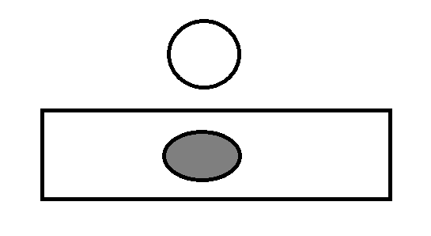
타워 종류
번호 | 타워 이름 | 기능 | 비고
1 | 화살타워 | 단일 대상 공격
2 | 모래시계타워 | 사거리 내 적들의 공격속도 감소
3 | 독타워 | 사거리 내 적들에게 영구적으로 도트데미지를 주는 디버프 부여
4 | 드래곤타워 | 아래 그림처럼 부채꼴 모양으로 공격
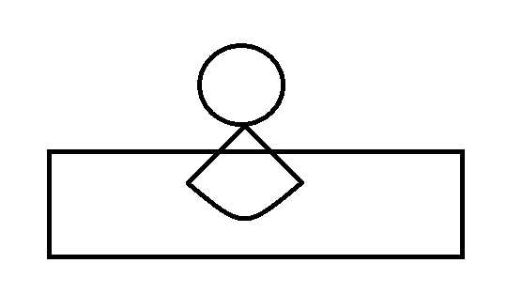

5 | 공격력버프타워 | 사거리 내 타워들의 공격력 증가
6 | 공격속도버프타워 | 사거리 내 타워들의 공격속도 증가
7 | 레이저타워 | 공격로에 그림처럼 레이저 공격을 함, 빨간 직사각형의 범위만큼 앞에서 뒤로 긁음
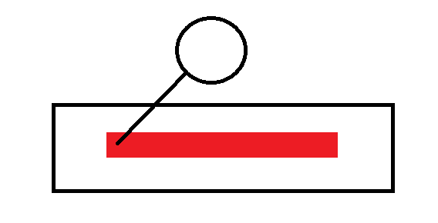

8 | 채굴타워 | 자원채취
9 | 미사일타워 | 공격로에 원만큼 범위공격

